遺跡ギミック
遺跡ステージ仕様
▶INDEX |  |  | ▶TOP

 |  | このシートについて
 |  |  |  | このシートは遺跡ステージの仕様を記載したものになります。

 |  |  |  | ステージ回転 |  |  |  | 更新日:2020/8/14

 |  |  |  |  | ・ステージに設置されている『スイッチ』を踏むことで、回転フラグがたつ。
 |  |  |  |  | スイッチを踏む際は、アメフラシを起動する際と同様に、起動するかどうかのコマンドが表示される。
 |  |  |  |  |  | ▼コマンド表示イメージ
プレイヤー
〇踏む

 |  |  |  |  | ・回転フラグが立つことでステージが※縦横に90°回転する。
 |  |  |  |  | ※縦横は指定できるようにしてください。

プレイヤー
岩
 |  |  |  |  |  | ▼回転時の挙動イメージ
 |  |  |  |  |  |  |  |  |  |  |  |  | 回転後
 |  |  |  |  |  |  | 回転前 |  |  | 回転中
プレイヤー
岩
プレイヤー
岩

 |  |  |  |  |  |  | ステージ内には水が1マス分溜まっている。

 |  |  |  |  |  |  |  |  |  |  |  | ステージが回転し終えたら、ステージ内のオブジェクトや水が下に落ちる。
 |  |  |  |  |  |  |  |  |  |  |  | その際に、回転前とステージの横幅が異なってても、溜まる水の量は同様となる。
 |  |  |  |  |  |  |  |  |  | 回転中はステージのみ回転し、 |  | 今回の場合は、1マス分の水となる。
 |  |  |  |  |  |  |  |  |  | ステージ内のオブジェクトは変化しない。

 |  |  |  |  |  | ・回転した際の変化は下記の通り。
 |  |  |  |  |  |  | 変化するもの |  | 変化しないもの
 |  |  |  |  |  |  | ・ステージ内に溜まっている水 |  | ・ナマコッコ
 |  |  |  |  |  |  | ・瓦礫 |  | ・アメフラシ
 |  |  |  |  |  |  | ・岩
 |  |  |  |  |  |  | ・プレイヤー
 |  |  |  |  |  |  | ・木の板

 |  |  |  | 風 |  |  |  | 更新日:2020/8/14

 |  |  |  |  | ・プレイヤーが風に触れると、風が吹いている方角に飛ばされてしまう。
 |  |  |  |  | 風は※岩ブロックによって防ぐことが可能。
 |  |  |  |  | ※特定のタグであれば防げ、そうでないものは吹き飛ばされるような設定にしてください。

 |  |  |  |  |  |  |  |  |  |  | ▼風イメージ
←風
プレイヤー
岩
←風
プレイヤー
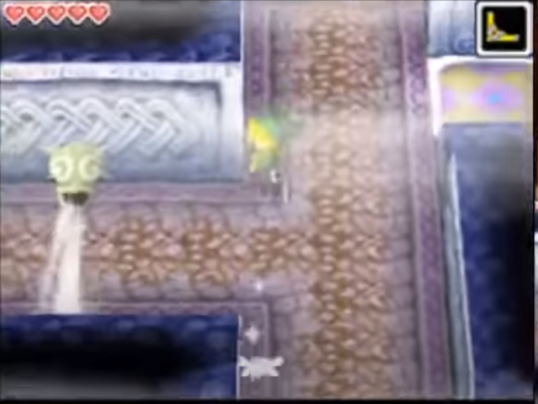

 |  |  |  |  | ▼想定していない動作
風→
プレイヤー
←風

プレイヤー
プレイヤー
風→
風→

プレイヤー
風→
プレイヤー

 |  |  |  |  | プレイヤーが風同士に挟まれたり、風を複数使用して移動するような動作はしない想定です。

 |  |  |  | 破壊壁 |  |  |  | 更新日:2020/8/14
未確定仕様
 |  |  |  |  | ・ステージが回転した際に、破壊可能の壁に岩が落下した際にのみ発生するギミック。
 |  |  |  |  | 一度破壊された壁は『リトライ』を行わない限りもとに戻ることはない。

 | 以上

